상품제안서
나폴레옹 2000 만년필 세트(금속) | 상품코드: S03752

 |  |  |  |  |  |  | 02-713-8555 | www.synergygift.co.kr
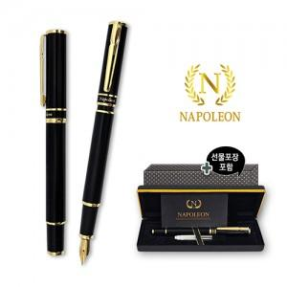

【상세/제작정보】

【인쇄/포장옵션】 | 레이저 / 포장지포장

【공급단가】 | 수량 | 30~ | 100~ | 500~ | 1,000~ | 3,000~
*VAT별도 | 단가 | 10,100원 | 9,560원 | 8,950원 | 8,780원 | 8,550원

【상품 URL】 | https://www.synergygift.co.kr:443/src/goods_detail.php?gdno=13277

